5.1
5.1.1 : Position relative de quelques pays au regard des objectifs de la stratégie européenne en éducation et formation en 2023 |  |  |  |  |  |  |  |  |  | Date d'extraction | 29.11.2023
Eurostat, edat_lfse_03, edat_lfse_14, edat_lfse_24, educ_uoe_enra21, données PISA 2022.

France
 | Objectif | UE-27 | France
Éducation à 3 ans et plus (2021) | 1 | 0.964 | 1.042
Sorties précoces (2022) | 1 | 0.938 | 1.184
Faible niveau en compréhension de l'écrit (PISA 2022*) | 1 | 0.536 | 0.558
Faible niveau en culture mathématique (PISA 2022*) | 1 | 0.498 | 0.521
Faible niveau en culture scientifique (PISA 2022*) | 1 | 0.595 | 0.630
Faible niveau en littératie numérique (ICILS 2018) | 1 |  | 0.345
Diplômés de l'enseignement supérieur (2022) | 1 | 0.933 | 1.120
Allemagne
 | Objectif | UE-27 | Allemagne
Éducation à 3 ans et plus (2021) | 1 | 0.964 | 0.970
Sorties précoces (2022) | 1 | 0.938 | 0.738
Faible niveau en compréhension de l'écrit (PISA 2022*) | 1 | 0.536 | 0.587
Faible niveau en culture mathématique (PISA 2022*) | 1 | 0.498 | 0.508
Faible niveau en culture scientifique (PISA 2022*) | 1 | 0.595 | 0.655
Faible niveau en littératie numérique (ICILS 2018) | 1 |  | 0.452
Diplômés de l'enseignement supérieur (2022) | 1 | 0.933 | 0.824
 |  | Éducation à 3 ans et plus (2021) | Sorties précoces (2022) | Faible niveau en compréhension de l'écrit (PISA 2022*) | Faible niveau en culture mathématique (PISA 2022*) | Faible niveau en culture scientifique (PISA 2022*) | Faible niveau en littératie numérique (ICILS 2018) | Diplômés de l'enseignement supérieur (2022)

 | Objectif | 1 | 1 | 1 | 1 | 1 | 1 | 1
 | UE-27 | 0.964 | 0.938 | 0.536 | 0.498 | 0.595 |  | 0.933
 | Allemagne | 0.970 | 0.738 | 0.587 | 0.508 | 0.655 | 0.452 | 0.824

 | Objectif | 1 | 1 | 1 | 1 | 1 | 1 | 1
 | UE-27 | 0.964 | 0.938 | 0.536 | 0.498 | 0.595 |  | 0.933
 | Irlande | 1.004 | 2.432 | 1.311 | 0.789 | 0.964 |  | 1.384

 | Objectif | 1 | 1 | 1 | 1 | 1 | 1 | 1
 | UE-27 | 0.964 | 0.938 | 0.536 | 0.498 | 0.595 |  | 0.933
 | France | 1.042 | 1.184 | 0.558 | 0.521 | 0.630 | 0.345 | 1.120

Italie
 | Objectif | UE-27 | Italie
Éducation à 3 ans et plus (2021) | 1 | 0.964 | 0.948
Sorties précoces (2022) | 1 | 0.938 | 0.783
Faible niveau en compréhension de l'écrit (PISA 2022*) | 1 | 0.536 | 0.701
Faible niveau en culture mathématique (PISA 2022*) | 1 | 0.498 | 0.507
Faible niveau en culture scientifique (PISA 2022*) | 1 | 0.595 | 0.628
Faible niveau en littératie numérique (ICILS 2018) | 1
Diplômés de l'enseignement supérieur (2022) | 1 | 0.933 | 0.649
Pologne
 | Objectif | UE-27 | Pologne
Éducation à 3 ans et plus (2021) | 1 | 0.964 | 0.942
Sorties précoces (2022) | 1 | 0.938 | 1.875
Faible niveau en compréhension de l'écrit (PISA 2022*) | 1 | 0.536 | 0.676
Faible niveau en culture mathématique (PISA 2022*) | 1 | 0.498 | 0.652
Faible niveau en culture scientifique (PISA 2022*) | 1 | 0.595 | 0.806
Faible niveau en littératie numérique (ICILS 2018) | 1
Diplômés de l'enseignement supérieur (2022) | 1 | 0.933 | 0.900
 | Objectif | 1 | 1 | 1 | 1 | 1 | 1 | 1
 | UE-27 | 0.964 | 0.938 | 0.536 | 0.498 | 0.595 |  | 0.933
 | Italie | 0.948 | 0.783 | 0.701 | 0.507 | 0.628 |  | 0.649

 | Objectif | 1 | 1 | 1 | 1 | 1 | 1 | 1
 | UE-27 | 0.964 | 0.938 | 0.536 | 0.498 | 0.595 |  | 0.933
 | Pologne | 0.942 | 1.875 | 0.676 | 0.652 | 0.806 |  | 0.900

 | Objectif | 1 | 1 | 1 | 1 | 1 | 1 | 1
 | UE-27 | 0.964 | 0.938 | 0.536 | 0.498 | 0.595 |  | 0.933
 | Finlande | 0.944 | 1.071 | 0.702 | 0.602 | 0.833 | 0.549 | 0.904

Finlande
 | Objectif | UE-27 | Finlande
Éducation à 3 ans et plus (2021) | 1 | 0.964 | 0.944
Sorties précoces (2022) | 1 | 0.938 | 1.071
Faible niveau en compréhension de l'écrit (PISA 2022*) | 1 | 0.536 | 0.702
Faible niveau en culture mathématique (PISA 2022*) | 1 | 0.498 | 0.602
Faible niveau en culture scientifique (PISA 2022*) | 1 | 0.595 | 0.833
Faible niveau en littératie numérique (ICILS 2018) | 1 |  | 0.549
Diplômés de l'enseignement supérieur (2022) | 1 | 0.933 | 0.904
Irlande
 | Objectif | UE-27 | Irlande
Éducation à 3 ans et plus (2021) | 1 | 0.964 | 1.004
Sorties précoces (2022) | 1 | 0.938 | 2.432
Faible niveau en compréhension de l'écrit (PISA 2022*) | 1 | 0.536 | 1.311
Faible niveau en culture mathématique (PISA 2022*) | 1 | 0.498 | 0.789
Faible niveau en culture scientifique (PISA 2022*) | 1 | 0.595 | 0.964
Faible niveau en littératie numérique (ICILS 2018) | 1
Diplômés de l'enseignement supérieur (2022) | 1 | 0.933 | 1.384

 |  |  |  |  |  |  |  |  | *PISA 2022 compte 26 pays de l'UE, le Luxembourg n'ayant pas participé.
 |  |  |  |  |  |  |  |  | DEPP, L'Europe de l'éducation en chiffres 2022, données actualisées en 2023.

5.1.2 : Résultats de quelques pays au regard des objectifs de la stratégie européenne en éducation et formation en 2023 |  |  |  |  |  |  |  |  |  | Date d'extraction | 29.11.2023
Eurostat, edat_lfse_03, edat_lfse_14, edat_lfse_24, educ_uoe_enra21, données PISA 2022.

 |  | Éducation à 3 ans et plus (2021) | Sorties précoces (2022) | Faible niveau de compétences en |  |  |  | Diplômés de l'enseignement supérieur (2022)
 |  |  |  | Compréhension de l'écrit (PISA 2022*) | Culture mathématique (PISA 2022*) | Culture scientifique (PISA 2022*) | Littératie numérique (ICILS 2018)

 | UE-27 | 92.5 | 9.6 | 28.0 | 30.1 | 25.2 | - | 42.0
 | Allemagne | 93.1 | 12.2 | 25.5 | 29.5 | 22.9 | 33.2 | 37.1
 | Irlande | 96.4 | 3.7 | 11.4 | 19.0 | 15.6 | - | 62.3
 | Espagne | 96.0 | 13.9 | 24.4 | 27.3 | 21.3 | - | 50.5
 | France | 100.0 | 7.6 | 26.9 | 28.8 | 23.8 | 43.5 | 50.4
 | Italie | 91.0 | 12.7 | 21.4 | 29.6 | 23.9 | - | 28.3
 | Pologne | 90.4 | 4.8 | 22.2 | 23.0 | 18.6 | - | 40.5
 | Finlande | 90.6 | 8.4 | 21.4 | 24.9 | 18.0 | 27.3 | 40.7
 | Objectif | ≥ 96 % | < 9 % | < 15 % | < 15 % | < 15 % | < 15 % | ≥ 45 %

 | Note : les chiffres indiqués en gras dans le tableau correspondent aux cas où l’objectif est atteint.
 | *PISA 2022 compte 26 pays de l'UE, le Luxembourg n'ayant pas participé.
 | DEPP, L'Europe de l'éducation en chiffres 2022, données actualisées en 2023.

5.2
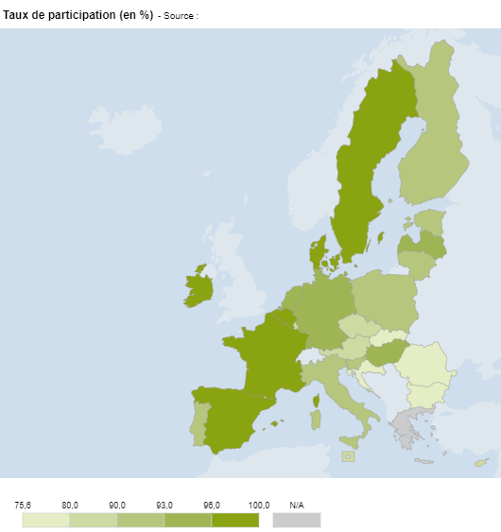
5.2.1 : Taux de participation des enfants ayant entre 3 ans et l'âge d'entrée en école élémentaire obligatoire en 2020-2021 |  |  |  |  |  |  |  |  |  | Date d'extraction | 2023-11-29
Eurostat , collecte de données UOE, educ_uoe_enra21

 | Pays | Taux de participation (en %)
 | UE-27 | 92.5
 | BE | 97.9
 | BG | 79.4
 | CZ | 84.2
 | DK | 97.0
 | DE | 93.1
 | EE | 91.5
 | IE | 96.4
 | ES | 96.0
 | FR | 100.0
 | HR | 77.8
 | IT | 91.0
 | CY | 85.8
 | LV | 94.5
 | LT | 92.1
 | LU | 88.9
 | HU | 93.4
 | MT | 86.2
 | NL | 93.0
 | AT | 89.0
 | PL | 90.4
 | PT | 90.5
 | RO | 75.6
 | SI | 92.3
 | SK | 77.4
 | FI | 90.6
 | SE | 96.1

 |  |  |  |  | Note : les données de la Grèce ne sont pas disponibles.
 |  |  |  |  | DEPP, L'Europe de l'éducation en chiffres 2022, données actualisées en 2023.

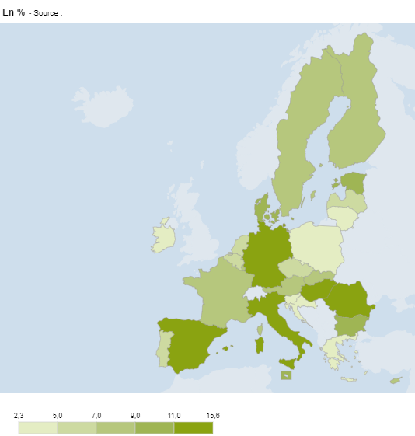
5.2.2 : Proportions de jeunes en sortie précoce parmi les 18-24 ans en 2022 |  |  |  |  |  |  | Date d'extraction | 2023-11-29
Eurostat, enquête sur les forces de travail EU-LFS, edat_lfse_14

 | Pays | En %
 | UE-27 | 9.6
 | BE | 6.4
 | BG | 10.5
 | CZ | 6.2
 | DK | 10.0
 | DE | 12.2
 | EE | 10.8
 | IE | 3.7
 | EL | 4.1
 | ES | 13.9
 | FR | 7.6
 | HR | 2.3
 | IT | 11.5
 | CY | 8.1
 | LV | 6.7
 | LT | 4.8
 | LU | 8.2
 | HU | 12.4
 | MT | 10.1
 | NL | 5.6
 | AT | 8.4
 | PL | 4.8
 | PT | 6.0
 | RO | 15.6
 | SI | 4.0
 | SK | 7.4
 | FI | 8.4
 | SE | 8.8

 |  |  |  |  | DEPP, L'Europe de l'éducation en chiffres 2022, données actualisées en 2023.

5.2.3 : Évolution de la proportion de jeunes en sortie précoce en France et dans l’UE-27 selon le sexe, entre 2011 et 2022 |  |  |  |  |  |  |  |  |  |  | Date d'extraction | 2023-11-29
Eurostat, enquête sur les forces de travail EU-LFS, edat_lfse_14

 | UE-27 | UE-27 | France | France | France | France | France | France
2011 | 15.2 | 11.1 | 14.1 | 10.4
2012 | 14.5 | 10.6 | 13.7 | 10.0
2013 | 13.6 | 10.0 | 10.7 | 8.6
2014 | 12.7 | 9.4 | 9.9 | 7.8
2015 | 12.5 | 9.4 | 10.0 | 8.4
2016 | 12.1 | 9.1 | 10.1 | 7.5
2017 | 12.1 | 8.9 | 10.4 | 7.1
2018 | 12.1 | 8.8 | 10.6 | 6.8
2019 | 11.8 | 8.4 | 9.6 | 6.9
2020 | 11.8 | 8.0 | 9.7 | 6.3
2021 | 11.5 | 8.0 | 9.6 | 6.1
2022 | 11.1 | 8.0 | 9.2 | 6.0
 |  | UE-27 |  | France
 |  | Hommes | Femmes | Hommes | Femmes
 | 2011 | 15.2 | 11.1 | 14.1 | 10.4
 | 2012 | 14.5 | 10.6 | 13.7 | 10.0
 | 2013 | 13.6 | 10.0 | 10.7 | 8.6
 | 2014 | 12.7 | 9.4 | 9.9 | 7.8
 | 2015 | 12.5 | 9.4 | 10.0 | 8.4
 | 2016 | 12.1 | 9.1 | 10.1 | 7.5
 | 2017 | 12.1 | 8.9 | 10.4 | 7.1
 | 2018 | 12.1 | 8.8 | 10.6 | 6.8
 | 2019 | 11.8 | 8.4 | 9.6 | 6.9
 | 2020 | 11.8 | 8.0 | 9.7 | 6.3
 | 2021 | 11.5 | 8.0 | 9.6 | 6.1
 | 2022 | 11.1 | 8.0 | 9.2 | 6.0

 |  |  |  |  |  |  |  | L'Europe de l'éducation en chiffres 2022, DEPP.

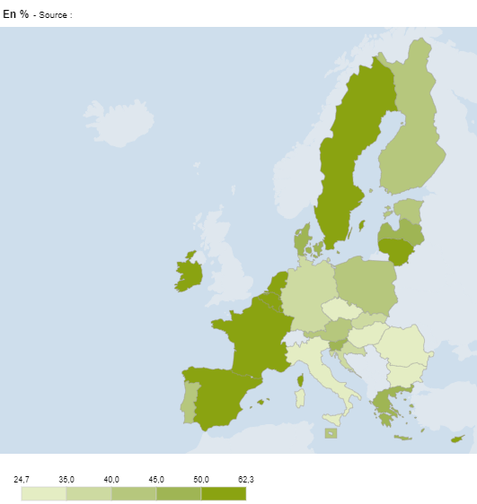
5.2.4 : Proportions de diplômés de l’enseignement supérieur parmi les 25-34 an en 2022 |  |  |  |  |  |  |  | Date d'extraction | 2023-11-29
Eurostat, enquête sur les forces de travail EU-LFS, edat_lfse_03

 | Pays | En %
 | UE-27 | 42.0
 | BE | 51.4
 | BG | 33.8
 | CZ | 34.6
 | DK | 49.0
 | DE | 37.1
 | EE | 43.9
 | IE | 62.3
 | EL | 45.2
 | ES | 50.5
 | FR | 50.4
 | HR | 35.5
 | IT | 29.2
 | CY | 59.2
 | LV | 45.9
 | LT | 58.2
 | LU | 61.0
 | HU | 31.9
 | MT | 42.4
 | NL | 56.4
 | AT | 43.1
 | PL | 40.5
 | PT | 44.4
 | RO | 24.7
 | SI | 47.3
 | SK | 39.1
 | FI | 40.7
 | SE | 52.4

 |  |  |  |  | DEPP, L'Europe de l'éducation en chiffres 2022, données actualisées en 2023.

5.2.5 : Évolution de la proportion de jeunes âgés de 25 à 34 ans diplômés de l'enseignement supérieur, en France et dans l'UE-27 selon le sexe, entre 2011 et 2022 |  |  |  |  |  |  |  |  |  |  |  |  | Date d'extraction | 2023-11-29
Eurostat, enquête sur les forces de travail EU-LFS, edat_lfse_03

 | UE-27 | UE-27 | France | France | France | France | France | France
2011 | 28.4 | 37.8 | 38.6 | 47.0 | 1 | 1 | 1 | 1
2012 | 29.1 | 39.2 | 38.1 | 47.0
2013 | 30.0 | 40.3 | 39.2 | 48.3
2014 | 30.9 | 40.9 | 40.1 | 48.4
2015 | 31.2 | 41.8 | 40.6 | 48.8
2016 | 31.5 | 42.3 | 39.4 | 48.7
2017 | 32.2 | 43.2 | 39.6 | 49.2
2018 | 33.2 | 44.2 | 42.8 | 51.0
2019 | 34.1 | 45.0 | 43.8 | 52.3
2020 | 35.2 | 46.0 | 45.9 | 52.8
2021 | 36.0 | 47.0 | 46.0 | 54.2
 |  | UE-27 |  | France
 |  | Hommes | Femmes | Hommes | Femmes
 | 2011 | 28.4 | 37.8 | 38.6 | 47.0
 | 2012 | 29.1 | 39.2 | 38.1 | 47.0
 | 2013 | 30.0 | 40.3 | 39.2 | 48.3
 | 2014 | 30.9 | 40.9 | 40.1 | 48.4
 | 2015 | 31.2 | 41.8 | 40.6 | 48.8
 | 2016 | 31.5 | 42.3 | 39.4 | 48.7
 | 2017 | 32.2 | 43.2 | 39.6 | 49.2
 | 2018 | 33.2 | 44.2 | 42.8 | 51.0
 | 2019 | 34.1 | 45.0 | 43.8 | 52.3
 | 2020 | 35.2 | 46.0 | 45.9 | 52.8
 | 2021 | 36.0 | 47.0 | 46.0 | 54.2
 | 2022 | 36.5 | 47.6 | 46.6 | 54.0

 |  |  |  |  |  | DEPP, L'Europe de l'éducation en chiffres 2022, données actualisées en 2023.

5.3
5.3.1 : Proportion d'élèves de 15 ans faiblement performants en culture mathématique, compréhension de l’écrit et culture scientifique en 2022
OCDE, PISA 2022

 |  | Compréhension de l'écrit | Culture mathématique | Culture scientifique | Objectif 2030 : moins de 15 %
 | CY | 60.6 | 53.2 | 51.8 | 15.0
 | BG | 52.9 | 53.6 | 48.0 | 15.0
 | RO | 41.7 | 48.6 | 44.0 | 15.0
 | EL | 37.6 | 47.2 | 37.3 | 15.0
 | MT | 36.3 | 32.6 | 30.3 | 15.0
 | SK | 35.4 | 33.2 | 30.6 | 15.0
 | NL | 34.6 | 27.4 | 27.3 | 15.0
 | FR | 26.9 | 28.8 | 23.8 | 15.0
 | UE-26 | 28.0 | 30.1 | 25.2 | 15.0
 | SI | 26.1 | 24.6 | 17.8 | 15.0
 | HU | 25.9 | 29.5 | 22.9 | 15.0
 | DE | 25.5 | 29.5 | 22.9 | 15.0
 | BE | 25.3 | 25.0 | 22.4 | 15.0
 | AT | 25.3 | 24.9 | 22.7 | 15.0
 | LT | 24.9 | 27.8 | 21.8 | 15.0
 | ES | 24.4 | 27.3 | 21.3 | 15.0
 | SE | 24.3 | 27.2 | 23.7 | 15.0
 | PT | 23.1 | 29.7 | 21.8 | 15.0
 | LV | 22.8 | 22.2 | 16.5 | 15.0
 | HR | 22.7 | 32.9 | 22.4 | 15.0
 | PL | 22.2 | 23.0 | 18.6 | 15.0
 | IT | 21.4 | 29.6 | 23.9 | 15.0
 | FI | 21.4 | 24.9 | 18.0 | 15.0
 | CZ | 21.3 | 25.5 | 19.9 | 15.0 |  | *PISA 2022 compte 26 pays de l'UE, le Luxembourg n'ayant pas participé.
 | DK | 19.0 | 20.4 | 19.5 | 15.0 |  | DEPP, L'Europe de l'éducation en chiffres 2022, données actualisées en 2023.
 | EE | 13.8 | 15.0 | 10.1 | 15.0
 | EE | 13.8 | 15.0 | 10.1 | 15.0
 | IE | 11.4 | 19.0 | 15.6 | 15.0

5.3.1 web : Évolution de la proportion d’élèves faiblement compétents en compréhension de l'écrit, entre 2018 et 2022
OCDE, PISA 2022
 |  | 2018 | 2022 | Objectif 2030 : Moins de 15 %
 | CY | 43.7 | 60.6 | 15.0
 | BG | 47.1 | 52.9 | 15.0
 | RO | 40.8 | 41.7 | 15.0
 | EL | 30.5 | 37.6 | 15.0
 | MT | 35.9 | 36.3 | 15.0
 | SK | 31.4 | 35.4 | 15.0
 | NL | 24.1 | 34.6 | 15.0
 | UE-26 | 24.1 | 28.1 | 15.0
 | FR | 20.9 | 26.9 | 15.0
 | SI | 17.9 | 26.1 | 15.0
 | HU | 25.3 | 25.9 | 15.0
 | DE | 20.7 | 25.5 | 15.0
 | AT | 23.6 | 25.3 | 15.0
 | BE | 21.3 | 25.3 | 15.0
 | LT | 24.4 | 24.9 | 15.0
 | SE | 18.4 | 24.3 | 15.0
 | PT | 20.2 | 23.1 | 15.0
 | LV | 22.4 | 22.8 | 15.0
 | HR | 21.6 | 22.7 | 15.0
 | PL | 14.7 | 22.2 | 15.0
 | IT | 23.3 | 21.4 | 15.0
 | FI | 13.5 | 21.4 | 15.0
 | CZ | 20.7 | 21.3 | 15.0
 | DK | 16.0 | 19.0 | 15.0 |  | *PISA 2022 compte 26 pays de l'UE, le Luxembourg n'ayant pas participé.
 | EE | 11.1 | 13.8 | 15.0 |  | DEPP, L'Europe de l'éducation en chiffres 2022, données actualisées en 2023.
 | IE | 11.8 | 11.4 | 15.0

5.3.2 : Performance des élèves en compréhension de l'écrit et équité en 2022
OCDE, PISA 2022

 |  | Pourcentage de variation de la performance expliquée par l'indice SESC | Score moyen
 | IE | 10.9 | 516
 | EE | 9.3 | 511
 | FI | 9.9 | 490
 | CZ | 18.3 | 489
 | DK | 9.8 | 489
 | PL | 12.4 | 489
 | SE | 14.1 | 487
 | IT | 11.0 | 482
 | AT | 17.4 | 480
 | DE | 15.2 | 480
 | BE | 17.9 | 479
 | UE-26* | 13.6 | 469
 | PT | 12.7 | 477
 | HR | 10.4 | 476
 | LV | 11.4 | 475
 | FR | 17.1 | 474
 | ES | 10.1 | 474
 | HU | 22.4 | 473
 | LT | 12.5 | 472
 | SI | 10.8 | 469
 | NL | 12.2 | 459
 | SK | 18.7 | 447
 | MT | 9.1 | 445 |  |  | *PISA 2022 compte 26 pays de l'UE, le Luxembourg n'ayant pas participé.
 | EL | 11.1 | 438 |  |  | DEPP, L'Europe de l'éducation en chiffres 2022, données actualisées en 2023.
 | RO | 22.4 | 428
 | BG | 18.2 | 404
 | CY | 7.4 | 381

5.3.3 : Proportions d’élèves de huitième année d’enseignement obligatoire (classe de quatrième en France) faiblement compétents en littératie numérique, selon le sexe en 2018
IEA, enquête Icils 2018

 |  | Total | Garçons | Filles | Objectif 2030 : moins de 15 %
 | LU | 50.6 | 55.4 | 45.0 | 15.0
 | FR | 43.5 | 49.2 | 37.8 | 15.0
 | PT | 33.5 | 36.0 | 30.8 | 15.0
 | DE | 33.2 | 36.5 | 29.6 | 15.0
 | FI | 27.3 | 33.7 | 20.7 | 15.0
 | DK | 16.2 | 21.6 | 10.7 | 15.0

 |  |  |  |  |  |  |  | L'Europe de l'éducation en chiffres 2022, DEPP.

5.4
5.4.1 : Proportion d’élèves qui atteignent chaque niveau de compétences en mathématiques en quatrième année d'enseignement élémentaire obligatoire (CM1 en France) à TIMSS 2019
IEA, Timss 2019, exhibit 1.8.

 |  | Avancé | Elevé | Intermédiaire | Bas
 | FR | 3 | 18 | 36 | 28 |  |  |  | 15
 | BG | 8 | 29 | 34 | 19 |  |  |  | 10
 | ES | 4 | 23 | 38 | 26 |  |  |  | 9
 | MT | 5 | 27 | 37 | 22 |  |  |  | 9
 | SK | 5 | 26 | 40 | 20 |  |  |  | 9
 | PL | 8 | 28 | 37 | 20 |  |  |  | 7
 | HU | 9 | 30 | 35 | 19 |  |  |  | 7
 | SE | 8 | 28 | 38 | 20 |  |  |  | 6
 | UE | 9 | 30 | 37 | 18 |  |  |  | 6
 | HR | 4 | 24 | 42 | 25 |  |  |  | 5
 | IT | 4 | 26 | 43 | 22 |  |  |  | 5
 | PT | 9 | 30 | 35 | 21 |  |  |  | 5
 | DK | 8 | 29 | 38 | 20 |  |  |  | 5
 | CY | 12 | 30 | 35 | 18 |  |  |  | 5
 | FI | 11 | 31 | 36 | 17 |  |  |  | 5
 | DE | 6 | 30 | 39 | 21 |  |  |  | 4
 | CZ | 10 | 32 | 36 | 18 |  |  |  | 4
 | LT | 13 | 35 | 33 | 15 |  |  |  | 4
 | IE | 15 | 37 | 32 | 13 |  |  |  | #REF!
 | AT | 9 | 36 | 39 | 14 |  |  |  | 3
 | NL | 7 | 37 | 40 | 14 |  |  |  | 2
 | LV | 11 | 39 | 35 | 13 |  |  |  | 2
 |  |  |  |  |  |  |  |  | 2
 |  |  |  |  |  |  |  | L'Europe de l'éducation en chiffres 2022, DEPP.

5.4.2 : Proportion d’élèves qui atteignent chaque niveau de compétences en sciences en quatrième année d'enseignement élémentaire obligatoire (CM1 en France) à TIMSS 2019
IEA, Timss 2019, exhibit 2.8.

 |  | Avancé | Elevé | Intermédiaire | Bas
 | MT | 5 | 22 | 36 | 23
 | FR | 3 | 19 | 37 | 27
 | BG | 15 | 29 | 27 | 16
 | SK | 7 | 32 | 37 | 16
 | CY | 6 | 25 | 39 | 22
 | DE | 7 | 30 | 35 | 21
 | PT | 2 | 24 | 41 | 26
 | HU | 10 | 32 | 34 | 18
 | IE | 9 | 32 | 36 | 17
 | AT | 7 | 31 | 37 | 19
 | ES | 3 | 27 | 41 | 23
 | UE | 7 | 30 | 38 | 19
 | PL | 9 | 33 | 37 | 16
 | IT | 3 | 24 | 44 | 24
 | SE | 11 | 34 | 35 | 16
 | DK | 6 | 30 | 40 | 20
 | NL | 4 | 29 | 43 | 20
 | FI | 15 | 41 | 31 | 10
 | LT | 11 | 34 | 36 | 16
 | CZ | 8 | 35 | 38 | 16
 | LV | 8 | 40 | 37 | 13
 | HR | 4 | 30 | 46 | 18

 |  |  |  |  |  |  |  | L'Europe de l'éducation en chiffres 2022, DEPP.

5.4.3 : Proportion d’élèves qui atteignent chaque niveau de compétences en mathématiques en huitième année d'enseignement obligatoire (quatrième en France) à TIMSS 2019
IEA, Timss 2019, exhibit 3.8.

 |  | Avancé | Elevé | Intermédiaire | Bas
 | RO | 6 | 19 | 27 | 26
 | CY | 6 | 23 | 34 | 25
 | FR | 2 | 15 | 38 | 33
 | HU | 11 | 25 | 32 | 22
 | SE | 5 | 23 | 36 | 26
 | PT | 5 | 20 | 38 | 28
 | IT | 3 | 21 | 38 | 29
 | LT | 10 | 27 | 34 | 22
 | FI | 5 | 24 | 40 | 24
 | IE | 7 | 31 | 38 | 18

 |  |  |  |  |  |  | L'Europe de l'éducation en chiffres 2022, DEPP.

5.4.4 : Proportion d’élèves qui atteignent chaque niveau de compétences en sciences en huitième année d'enseignement obligatoire (quatrième en France) à TIMSS 2019
IEA, Timss 2019, exhibit 4.8.

 |  | Avancé | Elevé | Intermédiaire | Bas
 | RO | 4 | 15 | 30 | 29
 | CY | 3 | 19 | 35 | 26
 | FR | 3 | 19 | 37 | 28
 | SE | 13 | 28 | 30 | 18
 | IT | 4 | 22 | 39 | 26
 | IE | 10 | 30 | 33 | 19
 | HU | 12 | 30 | 33 | 18
 | FI | 16 | 34 | 30 | 14
 | LT | 11 | 32 | 35 | 17
 | PT | 7 | 27 | 39 | 22

 |  |  |  |  |  |  | L'Europe de l'éducation en chiffres 2022, DEPP.

5.4.5 : Existence de tests nationaux standardisés et d'examens certificatifs en mathématiques dans l'enseignement élémentaire en 2020-2021
Eurydice, 2022, Increasing achievement and motivation in mathematics and science learning in schools.

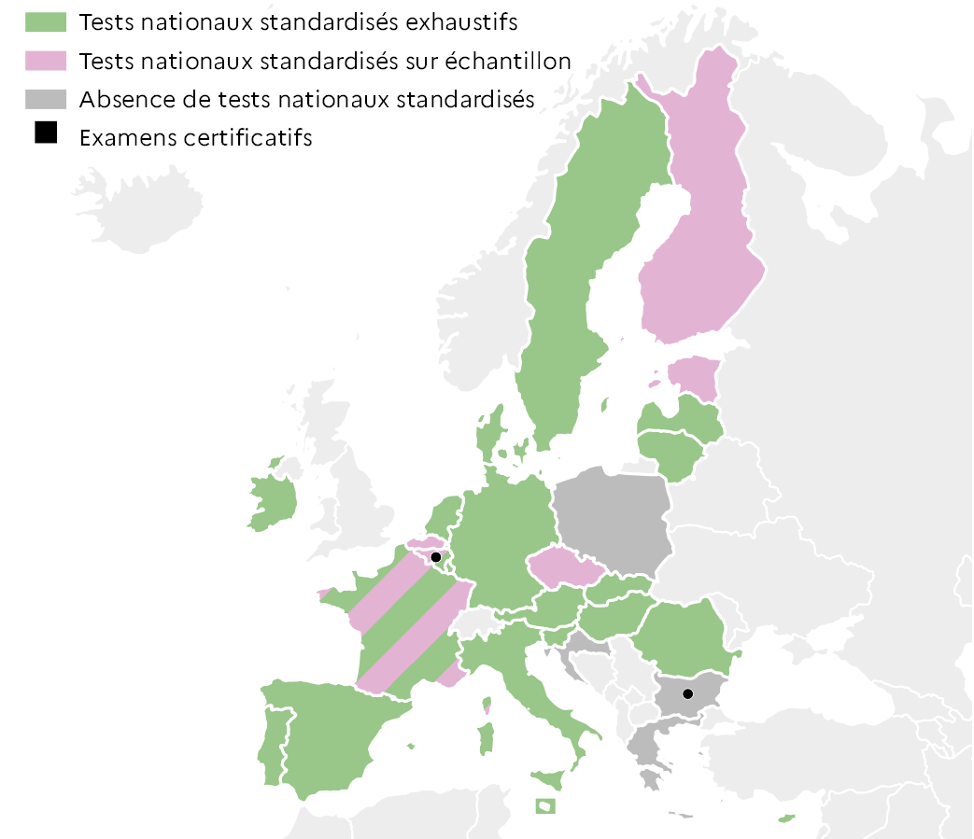
 |  | Test | Examen
 | BEf | Les deux | Oui
 | BEn | Échantillon
 | BG | Absence | Oui
 | CZ | Échantillon
 | DK | Exhaustif
 | DE | Exhaustif
 | EE | Échantillon
 | IE | Exhaustif
 | EL | Absence
 | ES | Exhaustif
 | FR | Les deux
 | HR | Absence
 | IT | Exhaustif
 | CY | Exhaustif
 | LV | Exhaustif
 | LT | Exhaustif
 | LU | Exhaustif
 | HU | Exhaustif
 | MT | Exhaustif
 | NL | Exhaustif
 | AT | Exhaustif
 | PL | Absence
 | PT | Exhaustif
 | RO | Exhaustif
 | SI | Exhaustif
 | SK | Exhaustif
 | FI | Échantillon
 | SE | Exhaustif |  |  |  | L'Europe de l'éducation en chiffres 2022, DEPP.

5.4.6 : Existence de tests nationaux standardisés et d'examens certificatifs en science dans l'enseignement élémentaire en 2020-2021
Eurydice, 2022, Increasing achievement and motivation in mathematics and science learning in schools.

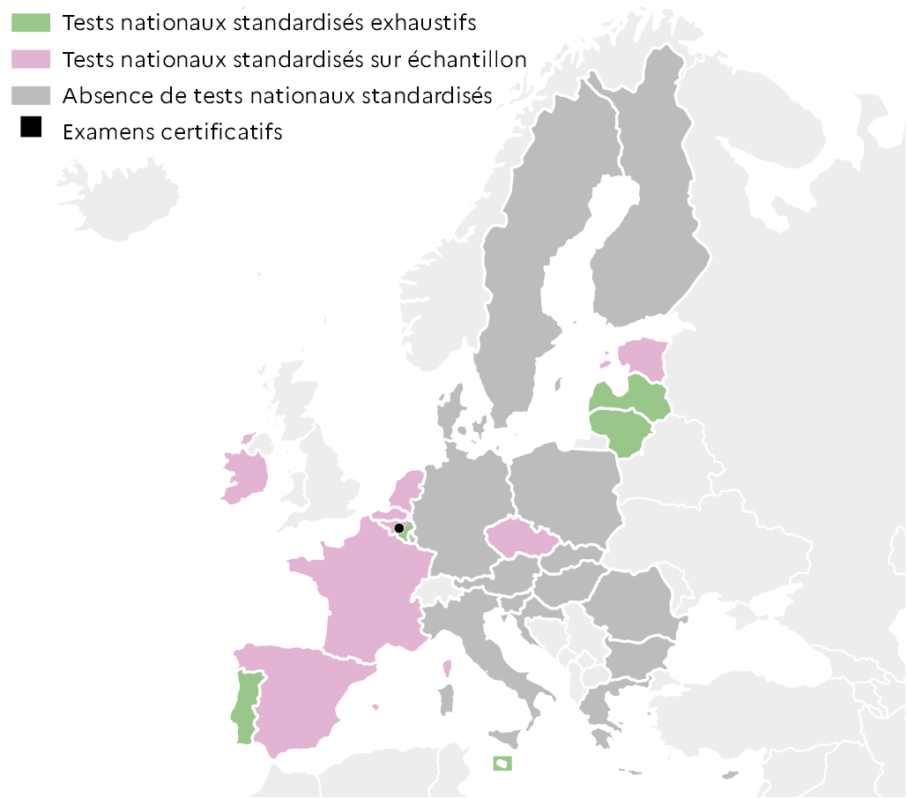
 |  | Test | Examen
 | BEf | Échantillon | Oui
 | BEn | Échantillon
 | BG | Absence
 | CZ | Échantillon
 | DK | Absence
 | DE | Absence
 | EE | Échantillon
 | IE | Échantillon
 | EL | Absence
 | ES | Échantillon
 | FR | Échantillon
 | HR | Absence
 | IT | Absence
 | CY | Absence
 | LV | Exhaustif
 | LT | Exhaustif
 | LU | Absence
 | HU | Absence
 | MT | Exhaustif
 | NL | Échantillon
 | AT | Absence
 | PL | Absence
 | PT | Exhaustif
 | RO | Absence
 | SI | Absence
 | SK | Absence
 | FI | Absence
 | SE | Absence |  |  |  | L'Europe de l'éducation en chiffres 2022, DEPP.

5.5
5.5.1 : Proportion de filles et de garçons non scolarisés, ayant l’âge de l’être dans le second cycle de l'enseignement secondaire (CITE 3) en 2020-2021
Données de l'enquête UOE, sdg4-data.uis.unesco.org

%
 |  |  | Filles | Garçons
 | Europe | Allemagne | 11.3 | 9.9
 |  | Italie | 4.5 | 4.8
 |  | Royaume-Uni | 3.9 | 6.4
 |  | Pologne | 3.8 | 4.7
 |  | France | 3.3 | 4.1
 | Amérique Nord | Canada | 14.1 | 12.6
 |  | Etats-Unis | 0.4 | 1.9
 | Amérique Sud - Caraïbes | Mexique | 26.4 | 32.9
 |  | Colombie | 12.8 | 14.9
 |  | Brésil | 8.9 | 13.9
 | Afrique Nord - Asie Ouest | Jordanie | 35.7 | 39.8
 |  | Maroc | 26.4 | 25.2
 |  | Turquie | 8.1 | 7.8
 | Afrique Subsaharienne | Mozambique | 63.9 | 54.3
 |  | Ghana | 36.3 | 32.2
 |  | Afrique du Sud | 3.4 | 7.7
 | Asie Centre - Sud | Inde | 41.3 | 40.9
 |  | Bangladesh | 33.4 | 49.5
 |  | Iran | 19.6 | 18.2
 | Asie Est - Sud-Est | Thaïlande | 20.7 | 34.2 |  | Lecture : En France en 2020-2021, 3,3 % des filles et 4,1 % des garçons en âge d’être inscrits en CITE 3 ne sont scolarisés à aucun niveau d’enseignement.
 |  | Philippines | 18.3 | 28.0 |  | Note : Pour l'Iran et le Mozambique l'année de référence est 2019-2020. Les estimations sont sujettes à caution en raison des écarts possibles entres les bases de données sur la population générale et scolaire.
 |  | Corée du Sud | 3.6 | 2.7
 | Océanie | Fidji | 20.7 | 31.6 |  | DEPP, L'Europe de l'éducation en chiffres 2022, données actualisées en 2023.
 |  | Nouvelle-Zélande | 4.9 | 5.8
 |  | Australie | 2.2 | 6.6

5.5.2 : Proportion de filles et de garçons de 15 à 24 ans qui participent à des programmes d’enseignement professionnel du secondaire au cycle court de l'enseignement supérieur en 2020-2021
Données de l'enquête UOE, sdg4-data.uis.unesco.org

%
 |  |  | Filles | Garçons
 | Europe | Espagne | 15.4 | 19.5
 |  | Italie | 15.6 | 25.6
 |  | Royaume-Uni | 15.9 | 18.2
 |  | France | 16.9 | 22.2
 |  | Allemagne | 17.4 | 22.7
 | Amérique Nord | Canada | 7.4 | 7.5
 | Amérique Sud - Caraïbes | Brésil | 4.5 | 3.3
 |  | Colombie | 9.7 | 8.7
 |  | Mexique | 11.3 | 10.9
 | Afrique Nord - Asie Ouest | Jordanie | 1.5 | 1.3
 |  | Maroc | 5.0 | 6.5
 |  | Turquie | 21.7 | 24.0
 | Afrique Subsaharienne | Ghana | 0.8 | 2.2
 |  | Côte d'Ivoire | 1.8 | 2.1
 |  | Afrique du Sud | 5.7 | 3.7
 | Asie Centre - Sud | Inde | 1.0 | 4.6
 |  | Bangladesh | 1.8 | 4.7
 |  | Iran | 6.4 | 10.4
 | Asie Est - Sud-Est | Chine | 1.6 | 4.5
 |  | Thaïlande | 9.8 | 13.5 |  | Lecture : En France en 2020-2021, 16,9 % des filles et 22,2 % des garçons âgés de 15 à 24 ans participent à l’enseignement professionnel du secondaire (pour la France, CITE 35 uniquement), de l’enseignement post-secondaire non supérieur (CITE 45) et du cycle court de l’enseignement supérieur (CITE 55).
 |  | Corée du Sud | 10.7 | 14.3
 | Océanie | Fidji | 0.4 | 0.8
 |  | Nouvelle-Zélande | 10.6 | 18.8 |  | Note : Pour l'Iran et les Fidji l'année de référence est 2019-2020.
 |  | Australie | 13.0 | 15.8 |  | DEPP, L'Europe de l'éducation en chiffres 2022, données actualisées en 2023.

5.5.3 : Proportion de filles et de garçons de 15 ans qui déclarent utiliser tous les jours ou presque des équipements numériques pour les activités suivantes en 2018 (question pas systématiquement posée dans PISA 2022)
OCDE, PISA 2018, Table II.B1.8.6

 |  |  | Filles : |  | Garçons :
 |  |  | Utiliser la messagerie électronique | Obtenir des informations pratiques sur Internet | Utiliser la messagerie électronique | Obtenir des informations pratiques sur Internet
 | Europe | Italie | 17.2 | 55.9 | 30.8 | 54.7
 |  | Allemagne | 19.2 | 33.5 | 29.7 | 35.2
 |  | France | 19.7 | 46.1 | 27.1 | 50.3
 |  | Russie | 22.7 | 50.0 | 38.9 | 54.7
 |  | Royaume-Uni | 30.0 | 34.2 | 35.4 | 40.2
 | Amérique Nord | Etats-Unis | 33.3 | 40.2 | 38.0 | 48.0
 | Amérique Sud - Caraïbes | Chili | 13.9 | 35.5 | 23.5 | 38.0
 |  | Mexique | 17.3 | 36.6 | 26.3 | 39.2
 |  | Brésil | 24.2 | 51.4 | 37.3 | 52.3
 | Afrique Nord - Asie Ouest | Turquie | 12.5 | 38.0 | 28.8 | 46.0
 |  | Israël | 18.8 | 30.9 | 28.9 | 37.1
 |  | Maroc | 20.5 | 27.0 | 28.5 | 29.7
 | Asie Centre - Sud | Kazakhstan | 17.0 | 42.2 | 28.4 | 41.8
 | Asie Est - Sud-Est | Japon | 7.7 | 29.2 | 11.0 | 34.4 | Lecture : En France en 2018, 46,1 % des filles et 50,3 % des garçons âgés de 15 ans déclarent utiliser tous les jours ou presque les technologies de l’information et de la communication (TIC) pour obtenir des informations pratiques sur internet.
 |  | Corée du Sud | 9.3 | 38.7 | 14.6 | 35.0
 |  | Thaïlande | 23.0 | 49.0 | 35.5 | 50.3 |  | L'Europe de l'éducation en chiffres 2022, DEPP.
 | Océanie | Nouvelle-Zélande | 38.7 | 30.4 | 36.3 | 34.7
 |  | Australie | 46.3 | 36.0 | 47.2 | 42.0

